!! ANLEITUNG
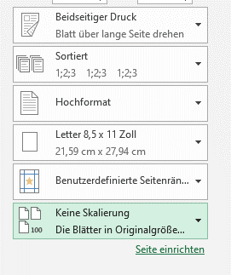
Hier ist eine kurze Anleitung wie diese Vorlage für Dich am besten funktioniert:
- Diese Excel Tabelle ist für Avery Zweckform L6023
- Unten in der Leiste siehst Du "Kind 1" und "Kind 2", Du kannst diese einfach umbenennen oder so lassen. Wenn Du mehr als 2 Kinder hast, kannst du ein Tab einfach kopieren.
- Wenn Du nun in eines der Tabs klickst, siehst Du oben "Name" und "Klasse" dort kannst Du die Namen und Klassen Deiner Kinder einfügen und es kopiert es dann automatisch in die Felder darunter.
- Jetzt kannst Du die Etiketten auch schon drucken. Bitte beachte das Du "Keine Skalierung" auswählst !! Sonst passen die Felder nicht in die Etiketten.

